데이터
OECD CLI VS 선행지수 순한변동치
선행지수 순한변동치
변환 | 선행지수순환변동치 | Label | OECD CLI | ECOS-CLI_diff | CLI_diff | OECD CLI_증감률 | NEW_LABEL
2013/04 | 99.5 | 1 | 99.61 | -0.1 | 0.16 | 0.0015933274511 | 0
2013/05 | 99.5 | 1 | 99.73 | -0.2 | 0.12 | 0.0012172385881 | 0
2013/06 | 99.7 | 1 | 99.79 | -0.1 | 0.06 | 0.0006246743772 | 0
2013/07 | 99.8 | 1 | 99.79 | 0.0 | -0.01 | -7.5856066271E-05 | 1
2013/08 | 99.8 | 1 | 99.74 | 0.1 | -0.05 | -0.00047100470013 | 1
2013/09 | 99.7 | 1 | 99.67 | 0.0 | -0.07 | -0.00072087651365 | 1
2013/10 | 99.8 | 1 | 99.60 | 0.2 | -0.07 | -0.00066350422739 | 1
2013/11 | 99.8 | 1 | 99.56 | 0.2 | -0.04 | -0.00037660014903 | 1
2013/12 | 99.9 | 1 | 99.56 | 0.3 | 0.00 | 0 | 0
2014/01 | 99.9 | 1 | 99.58 | 0.3 | 0.02 | 0.00015557808709 | 0
2014/02 | 99.9 | 1 | 99.59 | 0.3 | 0.01 | 0.00010986181513 | 0
2014/03 | 99.8 | 1 | 99.59 | 0.2 | 0.00 | -4.7695273991E-05 | 1
2014/04 | 99.7 | 1 | 99.56 | 0.1 | -0.03 | -0.00025857092319 | 1
2014/05 | 99.5 | 1 | 99.53 | 0.0 | -0.03 | -0.00033497361593 | 1
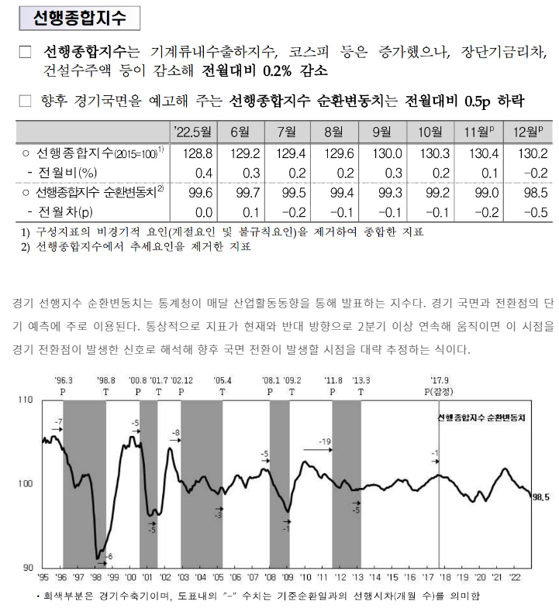
2014/06 | 99.5 | 1 | 99.51 | 0.0 | -0.02 | -0.00020768290086 | 1
2014/07 | 99.3 | 1 | 99.52 | -0.2 | 0.01 | 9.2858666095E-05 | 0
2014/08 | 99.4 | 1 | 99.57 | -0.2 | 0.06 | 0.00059287365862 | 0
2014/09 | 99.6 | 1 | 99.68 | -0.1 | 0.11 | 0.0010752774561 | 0
2014/10 | 99.6 | 1 | 99.83 | -0.2 | 0.15 | 0.0015079046365 | 0
2014/11 | 99.7 | 1 | 100.01 | -0.3 | 0.18 | 0.0018282773564 | 0
2014/12 | 99.7 | 1 | 100.19 | -0.5 | 0.18 | 0.0018027440104 | 0
2015/01 | 100.0 | 1 | 100.33 | -0.3 | 0.14 | 0.001379317228 | 0
2015/02 | 100.2 | 0 | 100.43 | -0.2 | 0.10 | 0.00094784651465 | 0
2015/03 | 100.4 | 0 | 100.48 | -0.1 | 0.05 | 0.00052475509769 | 0
2015/04 | 100.5 | 0 | 100.49 | 0.0 | 0.01 | 0.00011245963147 | 0
2015/05 | 100.6 | 0 | 100.47 | 0.1 | -0.02 | -0.00021096248649 | 1
2015/06 | 100.5 | 0 | 100.43 | 0.1 | -0.04 | -0.00040409831334 | 1
2015/07 | 100.4 | 0 | 100.40 | 0.0 | -0.03 | -0.00032559992034 | 1
2015/08 | 100.3 | 0 | 100.38 | -0.1 | -0.02 | -0.0001922362454 | 1
2015/09 | 100.5 | 0 | 100.37 | 0.1 | -0.01 | -5.3796648668E-05 | 1
2015/10 | 100.4 | 0 | 100.37 | 0.0 | -0.01 | -5.9777269892E-05 | 1
2015/11 | 100.3 | 0 | 100.35 | -0.1 | -0.01 | -0.00011756899208 | 1
2015/12 | 100.0 | 1 | 100.34 | -0.3 | -0.02 | -0.00016939897245 | 1
2016/01 | 99.7 | 1 | 100.32 | -0.6 | -0.01 | -0.0001484983725 | 1
2016/02 | 99.4 | 1 | 100.33 | -0.9 | 0.01 | 6.4790790537E-05 | 0
2016/03 | 99.4 | 1 | 100.36 | -1.0 | 0.03 | 0.00033689028341 | 0
2016/04 | 99.3 | 1 | 100.42 | -1.1 | 0.05 | 0.00052409648158 | 0
2016/05 | 99.4 | 1 | 100.49 | -1.1 | 0.07 | 0.00069311801529 | 0
2016/06 | 99.3 | 1 | 100.57 | -1.3 | 0.09 | 0.0008777394527 | 0
2016/07 | 99.4 | 1 | 100.68 | -1.3 | 0.10 | 0.0010281028023 | 0
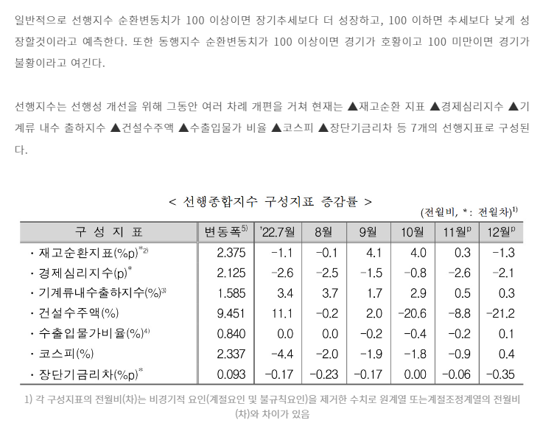
2016/08 | 99.5 | 1 | 100.79 | -1.3 | 0.12 | 0.0011512063331 | 0
2016/09 | 99.7 | 1 | 100.91 | -1.2 | 0.11 | 0.0011310320469 | 0
2016/10 | 99.8 | 1 | 101.01 | -1.2 | 0.10 | 0.0010356080704 | 0
2016/11 | 100.0 | 1 | 101.13 | -1.1 | 0.11 | 0.0011295754737 | 0
2016/12 | 100.2 | 0 | 101.26 | -1.1 | 0.14 | 0.0013468413012 | 0
2017/01 | 100.4 | 0 | 101.40 | -1.0 | 0.14 | 0.0014042821718 | 0
2017/02 | 100.7 | 0 | 101.53 | -0.8 | 0.13 | 0.0012465003811 | 0
2017/03 | 100.9 | 0 | 101.62 | -0.7 | 0.09 | 0.00087757053806 | 0
2017/04 | 101.1 | 0 | 101.66 | -0.6 | 0.04 | 0.00036902402494 | 0
2017/05 | 101.2 | 0 | 101.64 | -0.4 | -0.01 | -0.00014755515858 | 1
2017/06 | 101.4 | 0 | 101.58 | -0.2 | -0.06 | -0.00056964696646 | 1
2017/07 | 101.5 | 0 | 101.48 | 0.0 | -0.10 | -0.0010277209009 | 1
2017/08 | 101.7 | 0 | 101.34 | 0.4 | -0.14 | -0.001392398078 | 1
2017/09 | 101.7 | 0 | 101.17 | 0.5 | -0.17 | -0.0016607738634 | 1
2017/10 | 101.8 | 0 | 100.98 | 0.8 | -0.19 | -0.0018562815064 | 1
2017/11 | 101.7 | 0 | 100.77 | 0.9 | -0.21 | -0.0020973993436 | 1
2017/12 | 101.5 | 0 | 100.56 | 0.9 | -0.21 | -0.0021107388678 | 1
2018/01 | 101.5 | 0 | 100.37 | 1.1 | -0.18 | -0.0018317841399 | 1
2018/02 | 101.5 | 0 | 100.23 | 1.3 | -0.15 | -0.0014635337016 | 1
2018/03 | 101.5 | 0 | 100.10 | 1.4 | -0.13 | -0.0012511648604 | 1
2018/04 | 101.2 | 0 | 99.99 | 1.2 | -0.11 | -0.0010746124922 | 1
2018/05 | 101.2 | 0 | 99.89 | 1.3 | -0.10 | -0.0010187648953 | 1
2018/06 | 101.0 | 0 | 99.78 | 1.2 | -0.11 | -0.001111803416 | 1
2018/07 | 100.9 | 0 | 99.67 | 1.2 | -0.11 | -0.0011455121081 | 1
2018/08 | 100.5 | 0 | 99.56 | 0.9 | -0.11 | -0.0010938490805 | 1
2018/09 | 100.4 | 0 | 99.45 | 0.9 | -0.11 | -0.0010695339713 | 1
2018/10 | 100.1 | 0 | 99.35 | 0.8 | -0.10 | -0.0010512725375 | 1
2018/11 | 99.9 | 1 | 99.26 | 0.6 | -0.09 | -0.00087361035408 | 1
2018/12 | 99.6 | 1 | 99.20 | 0.4 | -0.06 | -0.00057425199145 | 1
2019/01 | 99.5 | 1 | 99.16 | 0.3 | -0.04 | -0.00043164208666 | 1
2019/02 | 99.3 | 1 | 99.12 | 0.2 | -0.04 | -0.00041125561644 | 1
2019/03 | 99.4 | 1 | 99.05 | 0.3 | -0.06 | -0.00065557588578 | 1
2019/04 | 99.4 | 1 | 98.96 | 0.4 | -0.10 | -0.00098845094362 | 1
2019/05 | 99.1 | 1 | 98.85 | 0.2 | -0.11 | -0.0010661296472 | 1
2019/06 | 98.9 | 1 | 98.76 | 0.1 | -0.10 | -0.00096185585981 | 1
2019/07 | 98.6 | 1 | 98.66 | -0.1 | -0.09 | -0.00092318918168 | 1
2019/08 | 98.5 | 1 | 98.60 | -0.1 | -0.06 | -0.00062393375842 | 1
2019/09 | 98.5 | 1 | 98.59 | -0.1 | -0.02 | -0.00017129337962 | 1
2019/10 | 98.9 | 1 | 98.62 | 0.3 | 0.04 | 0.00037703171864 | 0
2019/11 | 99.2 | 1 | 98.70 | 0.5 | 0.08 | 0.00080052287985 | 0
2019/12 | 99.5 | 1 | 98.79 | 0.7 | 0.09 | 0.00093665791338 | 0
2020/01 | 99.5 | 1 | 98.86 | 0.6 | 0.07 | 0.00066663670547 | 0
2020/02 | 99.5 | 1 | 98.91 | 0.6 | 0.05 | 0.00055118181919 | 0
2020/03 | 99.1 | 1 | 98.98 | 0.1 | 0.06 | 0.00061901764135 | 0
2020/04 | 98.8 | 1 | 99.07 | -0.3 | 0.09 | 0.00093770187971 | 0
2020/05 | 98.5 | 1 | 99.21 | -0.7 | 0.15 | 0.0014728144059 | 0
2020/06 | 98.7 | 1 | 99.45 | -0.7 | 0.23 | 0.0023380598488 | 0
2020/07 | 99.0 | 1 | 99.76 | -0.8 | 0.31 | 0.0031029684139 | 0
2020/08 | 99.5 | 1 | 100.12 | -0.6 | 0.36 | 0.0036530393526 | 0
2020/09 | 99.8 | 1 | 100.51 | -0.7 | 0.39 | 0.0039233038053 | 0
2020/10 | 100.2 | 0 | 100.91 | -0.7 | 0.39 | 0.0039179206566 | 0
2020/11 | 100.7 | 0 | 101.29 | -0.6 | 0.39 | 0.0038302861169 | 0
2020/12 | 100.9 | 0 | 101.67 | -0.8 | 0.38 | 0.0037268196752 | 0
2021/01 | 101.3 | 0 | 102.04 | -0.7 | 0.37 | 0.0036520006334 | 0
2021/02 | 101.5 | 0 | 102.38 | -0.9 | 0.34 | 0.00334765429 | 0
2021/03 | 101.8 | 0 | 102.67 | -0.9 | 0.28 | 0.0027787762055 | 0
2021/04 | 102.2 | 0 | 102.86 | -0.7 | 0.19 | 0.0018886173548 | 0
2021/05 | 102.5 | 0 | 102.91 | -0.4 | 0.05 | 0.00050164492872 | 0
2021/06 | 102.8 | 0 | 102.80 | 0.0 | -0.11 | -0.0010591449882 | 1
2021/07 | 102.6 | 0 | 102.56 | 0.0 | -0.24 | -0.0023286986329 | 1
2021/08 | 102.3 | 0 | 102.25 | 0.1 | -0.32 | -0.0031160788107 | 1
2021/09 | 101.9 | 0 | 101.89 | 0.0 | -0.36 | -0.0035170355185 | 1
2021/10 | 101.5 | 0 | 101.54 | 0.0 | -0.35 | -0.0034234474744 | 1
2021/11 | 101.2 | 0 | 101.25 | 0.0 | -0.29 | -0.0028649711238 | 1
2021/12 | 101.0 | 0 | 101.02 | 0.0 | -0.22 | -0.0021956444656 | 1
2022/01 | 101.1 | 0 | 100.85 | 0.3 | -0.18 | -0.0017639442665 | 1
2022/02 | 100.8 | 0 | 100.70 | 0.1 | -0.14 | -0.0013981797881 | 1
2022/03 | 100.6 | 0 | 100.59 | 0.0 | -0.11 | -0.001139970051 | 1
2022/04 | 100.4 | 0 | 100.48 | -0.1 | -0.11 | -0.0011184058789 | 1
2022/05 | 100.6 | 0 | 100.34 | 0.3 | -0.14 | -0.001373447283 | 1
2022/06 | 100.6 | 0 | 100.16 | 0.4 | -0.17 | -0.0017391027027 | 1
2022/07 | 100.4 | 0 | 99.97 | 0.4 | -0.20 | -0.0019788428247 | 1
2022/08 | 100.3 | 0 | 99.75 | 0.5 | -0.22 | -0.0021635271615 | 1
2022/09 | 100.3 | 0 | 99.49 | 0.8 | -0.26 | -0.0026337815567 | 1
2022/10 | 100.3 | 0 | 99.18 | 1.1 | -0.31 | -0.0031223052489 | 1
2022/11 | 100.1 | 0 | 98.86 | 1.2 | -0.32 | -0.0032272681624 | 1
2022/12 | 99.6 | 1 | 98.59 | 1.0 | -0.27 | -0.0027149401826 | 1
2023/01 | 99.3 | 1 | 98.41 | 0.9 | -0.18 | -0.0018519438919 | 1
2023/02 | 99.0 | 1 | 98.35 | 0.7 | -0.06 | -0.00060890769358 | 1
2023/03 | 98.8 | 1 | 98.42 | 0.4 | 0.07 | 0.00071787508973 | 0
2023/04 | 98.6 | 1 | 98.59 | 0.0 | 0.17 | 0.0017331461017 | 0
2023/05 | 98.8 | 1 | 98.83 | 0.0 | 0.24 | 0.0024208067253 | 0

2023/06 | 99.1 | 1 | 99.08 | 0.0 | 0.26 | 0.0025963912398 | 0
2023/07 | 99.5 | 1 | 99.30 | 0.2 | 0.22 | 0.0021883845558 | 0
2023/08 | 99.5 | 1 | 99.48 | 0.0 | 0.18 | 0.001833250167 | 0
2023/09 | 99.6 | 1 | 99.63 | 0.0 | 0.15 | 0.0015452182922 | 0
2023/10 | 99.9 | 1 | 99.77 | 0.1 | 0.13 | 0.0013501305417 | 0
2023/11 | 100.1 | 0 | 99.89 | 0.2 | 0.13 | 0.0012540928159 | 0
2023/12 | 100.3 | 0 | 100.02 | 0.3 | 0.12 | 0.0012247927688 | 0

